EXEMPLE
PREPARATION PROGRAMMATION CONTRÔLE D'ACCES / INTERPHONIE

INFORMATION CONCERNANT INSTALLATEUR
NOM DE LA SOCIETE :
NOM DU CONTACT :
TEL :

INFORMATION CONCERNANT LE CHANTIER
ADRESSE DU CHANTIER :
LE BAILLEUR / OFFICE :
ADRESSE :
TEL:
RESPONSABLE:
E-MAIL :

INFORMATION CONCERNANT LA BASE DE DONNEE
NOM DU SITE :

 |  | Interphonie OUI/NON |  |  | Contrôle d'accès OUI/NON

 |  | OUI |  |  | OUI

 |  | Si vous souhaitez avoir une programmation interphonie et contrôle d'accès veuillez mettre Oui pour les 2 champs libre.

INFORMATION CONCERNANT LA PROGRAMMATION

CONTROLE D'ACCES

Porte N° | Nom de la porte |  |  |  | Profil N° | Numéro(s) de porte autorisé | Nom du profil d'accès

1 | Portail |  |  |  | 1 | 1/2/5 | BAT A
2 | Bat A |  |  |  | 2 | 1/3/6 | BAT B
3 | Bat B |  |  |  | 3 | 1/4 | BAT C
4 | Bat C |  |  |  | 4 | 1/2/3/4/5/6 | SYNDIC
5 | Bat A coté rue |  |  |  | 5
6 | Bat B coté rue |  |  |  | 6

INTERPHONIE
Platine Numéro | Nom de la platine | Nom du bâtiment | Type platine
 |  |  | Secondaire (1) | Réplique (2) | Principale (3)
1 | Platine Portail |  |  |  | X
2 | Platine bat A | Bat A | X
3 | Platine bat B | Bat B | X
4 | Platine bat C | Bat C | X
5 | Platine bat A coté rue | Bat A |  | X
6 | Platine bat B coté rue | Bat B |  | X
7

(1) : Une platine est dite "secondaire" lorsque la colonne est cablée dessus
(2) : Une platine est dite "réplique" lorsqu'elle est câblée sur la même interface qu'une platine secondaire (1083/50)
(3) : Une platine est dite "principale" lorsqu'elle regroupe plusieurs colonnes ou qu'elle reprend les noms d'une platine réplique

1 principale + 2 secondaires
1 secondaire + 1 réplique
1 secondaire

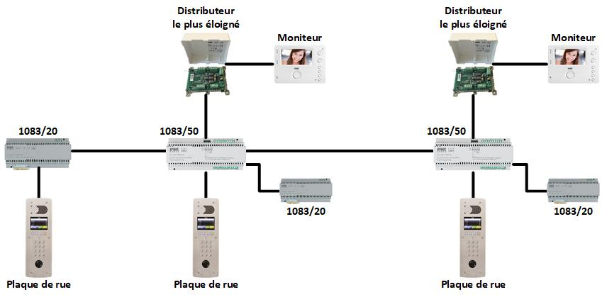
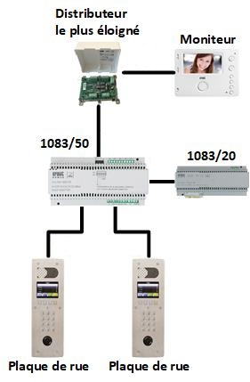
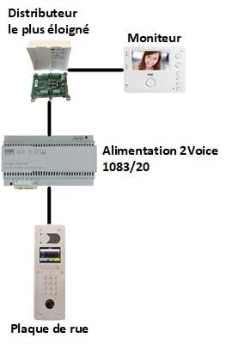

Platine portail
Platine bat A
Platine bat B
Platine bat A
Platine bat A coté rue
Platine bat C

INFORMATION CONCERNANT LE APPARTEMENTS
Partie interphonie |  |  |  |  |  | Contrôle d'accès

Nom d'appartement | Numéro d'appel entre 0 et 9999 | Afficher sur platine N° |  |  |  | Nombre de clé(s) | Numéro(s) de porte autorisé
A001 | 001 | 1/2/5 |  |  |  | 2 | 1
A002 | 002 | 1/2/5 |  |  |  | 2 | 1
A003 | 003 | 1/2/5 |  |  |  | 2 | 1
A004 | 004 | 1/2/5 |  |  |  | 2 | 1
A005 | 005 | 1/2/5 |  |  |  | 2 | 1
A006 | 006 | 1/2/5 |  |  |  | 2 | 1
A007 | 007 | 1/2/5 |  |  |  | 2 | 1
A008 | 008 | 1/2/5 |  |  |  | 2 | 1
A009 | 009 | 1/2/5 |  |  |  | 2 | 1
A010 | 010 | 1/2/5 |  |  |  | 2 | 1
A011 | 011 | 1/2/5 |  |  |  | 2 | 1
A012 | 012 | 1/2/5 |  |  |  | 2 | 1
A013 | 013 | 1/2/5 |  |  |  | 2 | 1
A014 | 014 | 1/2/5 |  |  |  | 2 | 1
A015 | 015 | 1/2/5 |  |  |  | 2 | 1
A016 | 016 | 1/2/5 |  |  |  | 2 | 1
A017 | 017 | 1/2/5 |  |  |  | 2 | 1
A018 | 018 | 1/2/5 |  |  |  | 2 | 1
A019 | 019 | 1/2/5 |  |  |  | 2 | 1
A020 | 020 | 1/2/5 |  |  |  | 2 | 1
B001 | 001 | 1/3/6 |  |  |  | 2 | 2
B002 | 002 | 1/3/6 |  |  |  | 2 | 2
B003 | 003 | 1/3/6 |  |  |  | 2 | 2
B004 | 004 | 1/3/6 |  |  |  | 2 | 2
B005 | 005 | 1/3/6 |  |  |  | 2 | 2
B006 | 006 | 1/3/6 |  |  |  | 2 | 2
B007 | 007 | 1/3/6 |  |  |  | 2 | 2
B008 | 008 | 1/3/6 |  |  |  | 2 | 2
B009 | 009 | 1/3/6 |  |  |  | 2 | 2
B010 | 010 | 1/3/6 |  |  |  | 2 | 2
B011 | 011 | 1/3/6 |  |  |  | 2 | 2
B012 | 012 | 1/3/6 |  |  |  | 2 | 2
B013 | 013 | 1/3/6 |  |  |  | 2 | 2
B014 | 014 | 1/3/6 |  |  |  | 2 | 2
B015 | 015 | 1/3/6 |  |  |  | 2 | 2
B016 | 016 | 1/3/6 |  |  |  | 2 | 2
B017 | 017 | 1/3/6 |  |  |  | 2 | 2
B018 | 018 | 1/3/6 |  |  |  | 2 | 2
B019 | 019 | 1/3/6 |  |  |  | 2 | 2
B020 | 020 | 1/3/6 |  |  |  | 2 | 2
C001 | 001 | 1/4 |  |  |  | 2 | 3
C002 | 002 | 1/4 |  |  |  | 2 | 3
C003 | 003 | 1/4 |  |  |  | 2 | 3
C004 | 004 | 1/4 |  |  |  | 2 | 3
C005 | 005 | 1/4 |  |  |  | 2 | 3
C006 | 006 | 1/4 |  |  |  | 2 | 3
C007 | 007 | 1/4 |  |  |  | 2 | 3
C008 | 008 | 1/4 |  |  |  | 2 | 3
C009 | 009 | 1/4 |  |  |  | 2 | 3
C010 | 010 | 1/4 |  |  |  | 2 | 3
C011 | 011 | 1/4 |  |  |  | 2 | 3
C012 | 012 | 1/4 |  |  |  | 2 | 3
C013 | 013 | 1/4 |  |  |  | 2 | 3
C014 | 014 | 1/4 |  |  |  | 2 | 3
C015 | 015 | 1/4 |  |  |  | 2 | 3
C016 | 016 | 1/4 |  |  |  | 2 | 3
C017 | 017 | 1/4 |  |  |  | 2 | 3
C018 | 018 | 1/4 |  |  |  | 2 | 3
C019 | 019 | 1/4 |  |  |  | 2 | 3
C020 | 020 | 1/4 |  |  |  | 2 | 3
SYNDIC |  |  |  |  |  | 5 | 4

